指标单位
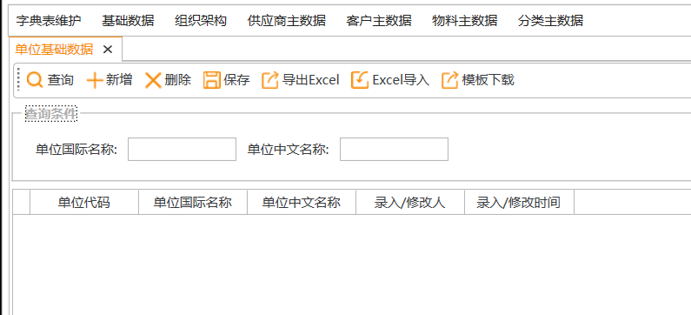
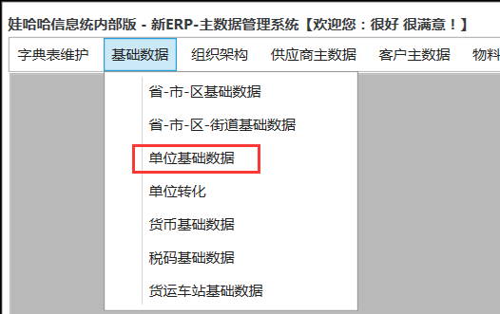
查询 | 新建 | 保存 | 删除 | 导入 | 导出

单位国际名称 | 模糊查询 |  | 单位中文名称 | 模糊查询

单位代码 | 单位国际名称 | 单位中文名称 | 录入人/修改人 | 录入时间/修改时间
kg | kg | 千克
Q07 | mmol/100g | mmol/100g
Q08 | ugDFE/100g | ugDFE/100g

功能
1 | 主数据中的基础数据维护时同步复制一份数据进QMS的单位表中
2 | 维护功能与原基础数据一样

请检-检验单位
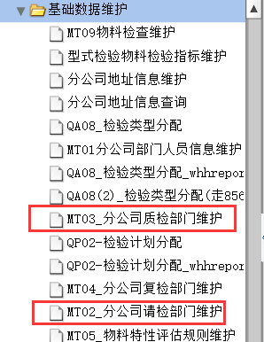
查询 | 新建 | 保存 | 有效 | 无效 | 导入 | 导出

请检单位 | 下拉选择 |  | 检验单位 | 下拉选择

多选框 | 请检单位 | 请检单位描述 | 请检库位 | 库位描述 | 检验单位 | 检验单位描述 | 状态 | 录入人/修改人 | 录入时间/修改时间
 | 2000 | 杭州娃哈哈饮料有限公司 | 0 |  | 2000 | 杭州娃哈哈饮料有限公司 | 有效
 | 2000 | 杭州娃哈哈饮料有限公司 | 0 |  | 2001 | 集团质监部 | 有效
 | 8501 | 天津宏振食品饮料贸易公司工厂 | 0002 | 原辅库位 | 2001 | 集团质监部 | 有效
 | 8501 | 天津宏振食品饮料贸易公司工厂 | 2606 | 延边库位 | 2606 | 延边娃哈哈启力饮料有限公司 | 有效

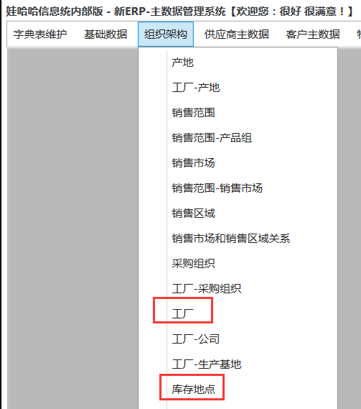
功能
1 | 请检单位和检验单位下拉为基础数据中的工厂
2 | 点查询的时候查出数据，请检单位和检验单位都可以不选查询
3 | 新建时在表中新增行项目
4 | 保存时检查请检单位和检验单位对应关系是否存在，如果有报错“已存在”，否则保存数据，状态默认“有效”
5 | 选中行项目可以批量修改无效和有效状态
6 | 所有数据可以修改
7 | 界面数据可以导入导出
8 | 所有下拉可模糊查询

字段
1 | 请检单位：必填，下拉选择，数据源为基础数据-工厂
2 | 请检单位描述：必填，根据请检单位代码带出
3 | 请检库位：必填，下拉选择，数据源为基础数据-库存地点，根据请检单位联动带出请检库位，下拉中新增0或者全部表示所有库位
4 | 库位描述：必填，根据请检库位代码带出
5 | 检验单位：必填，下拉选择，数据源为基础数据-工厂
6 | 检验单位描述：必填，根据检验单位代码带出
7 | 状态：必填，下拉(有效/无效)，默认有效，查询时根据查询条件带出
8 | 录入人/修改人：系统每次保存时候的用户
9 | 录入时间/修改时间：系统每次保存时间

选项
1 | 请检单位：非必选，下拉选择，数据源为基础数据-工厂
2 | 检验单位：非必选，下拉选择，数据源为基础数据-工厂

检验-复检单位
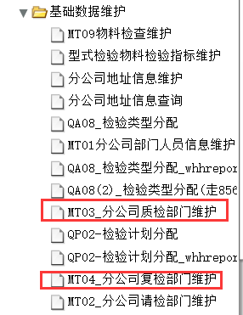
查询 | 新建 | 保存 | 有效 | 无效 | 导入 | 导出

检验单位 | 下拉选择 |  | 复检单位 | 下拉选择

多选框 | 检验单位 | 检验单位描述 | 复检单位 | 复检单位描述 | 优先级 | 状态 | 录入人/修改人 | 录入时间/修改时间
 | 2000 | 杭州娃哈哈饮料有限公司 | 2001 | 集团质监部 | 1 | 有效
 | 2000 | 杭州娃哈哈饮料有限公司 | 2003 | 杭州娃哈哈非常可乐有限公司 | 2 | 有效
 | 2592 | 广州娃哈哈恒枫饮料有限公司 | 2592 | 广州娃哈哈恒枫饮料有限公司 | 1 | 有效
 | 2592 | 广州娃哈哈恒枫饮料有限公司 | 2133 | 贵阳娃哈哈饮料有限公司 | 2 | 有效
 | 2592 | 广州娃哈哈恒枫饮料有限公司 | 2001 | 集团质监部 | 3 | 有效

功能
1 | 检验单位和复检单位下拉为基础数据中的工厂
2 | 点查询的时候查出数据，检验单位和复检单位都可以不选查询
3 | 新建时在表中新增行项目
4 | 保存时检查检验单位和复检单位对应关系是否存在，如果有报错“已存在”，否则保存数据，状态默认“有效”
5 | 选中行项目可以批量修改无效和有效状态
6 | 所有数据可以修改
7 | 界面数据可以导入导出
8 | 所有下拉可模糊查询

字段
1 | 检验单位：必填，下拉选择，数据源为基础数据-工厂
2 | 检验单位描述：必填，根据检验单位代码带出
3 | 复检单位：必填，下拉选择，数据源为基础数据-工厂
4 | 复检单位描述：必填，根据复检单位代码带出
5 | 优先级：必填，手工填写，整数，>0
6 | 状态：必填，下拉(有效/无效)，默认有效，查询时根据查询条件带出
7 | 录入人/修改人：系统每次保存时候的用户
8 | 录入时间/修改时间：系统每次保存时间

选项
1 | 检验单位：非必选，下拉选择，数据源为基础数据-工厂
2 | 复检单位：非必选，下拉选择，数据源为基础数据-工厂

用户权限
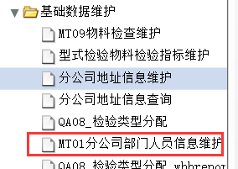
查询 | 新建 | 保存 | 有效 | 无效 | 导入 | 导出

工厂 | 下拉选择 |  | 工号 | 模糊查询

多选框 | 工号 | 姓名 | 工厂 | 工厂描述 | 权限 | 角色 | 状态 | 录入人/修改人 | 录入时间/修改时间
 | 13051 | 张夏沁 | 2000 | 杭州娃哈哈饮料有限公司 | 操作 | 仓库 | 有效
 | 13051 | 张夏沁 | 2000 | 杭州娃哈哈饮料有限公司 | 查看 | 质检 | 有效
 | 2718 | 戴绚丽 | 2000 | 杭州娃哈哈饮料有限公司 | 操作 | 仓库 | 有效
 | 2718 | 戴绚丽 | 2000 | 杭州娃哈哈饮料有限公司 | 查看 | 仓库 | 有效

功能
1 | 点查询的时候查出数据，工厂可以不选查询
2 | 新建时在表中新增行项目
3 | 保存时检查工号、工厂、权限和角色的对应关系是否存在，如果有报错“已存在”，否则保存数据，状态默认“有效”
4 | 选中行项目可以批量修改无效和有效状态
5 | 所有数据可以修改
6 | 界面数据可以导入导出
7 | 所有下拉可模糊查询
8 | 工厂下拉为基础数据中的工厂

字段
1 | 工号：必填，手工填写
2 | 姓名：根据工号带出
3 | 工厂代码：必填，下拉选择，数据源数据源为基础数据-工厂
4 | 工厂描述：根据工厂代码带出
5 | 权限：必填，下拉选择（操作/查看）
6 | 角色：必填，下拉选择（仓库/质检）
7 | 状态：必填，下拉(有效/无效)，默认有效，查询时根据查询条件带出
8 | 录入人/修改人：系统每次保存时候的用户
9 | 录入时间/修改时间：系统每次保存时间

选项
1 | 工厂：非必填，下拉选择，数据源为基础数据-工厂
2 | 工号：非必填，手工输入，模糊查询

定量指标
查询 | 新建 | 保存 | 有效 | 无效 | 导入 | 导出

检验指标 | 模糊查询 |  | 指标描述 | 模糊查询 |  | 修改字段 | 下拉选择 | 修改内容：手工填写 | 批量修改

主表
多选框 | 指标代码 | 报告单描述 | 指标描述 | 单位 | 标准值 | 指标分类 | 权重 | 检验方法 | 下限 | 上限 | 小数位数 | 输入个数 | 零描述 | 状态 | 录入人/修改人 | 录入时间/修改时间
 | QN000016 | 杂质度 | 杂质度-红豆 | mg/kg | 0-2 | 理化分析 | 40 | GB 4789.10平板计数法 | 0 | 2 | 0 | 1 |  | 有效 |  |  | 修改记录
 | CN000180 | 金黄色葡萄球菌 | 金黄色葡萄球菌-N=5,C=0,M=0/25G，M=- |  | n=5,c=0,m=0/25g,M=- | 微生物分析 | 20 | GB/T10786 | 0 | 0 | 0 | 5 | 0/25g,0/25g,0/25g,0/25g,0/25g | 有效 |  |  | 修改记录
 |  |  |  |  |  |  |  |  |  |  |  |  |  |  |  |  | 修改记录

细表 | 新增 | 保存 | 无效 | 导入 | 导出
指标代码 | 下限 | 上限 | 等级 | 分值 | 评估结果 | 状态 | 录入人/修改人 | 录入时间/修改时间
QN000016 | 0 | 2 | A | 100 | A
QN000016 | 2 | 999999 | D | 0 | R

功能
1 | 新建时在主表或细表中新增行项目
2 | 主表保存时检查指标代码是否存在，如果有报错“已存在”，否则保存数据，状态默认“有效”
3 | 选中行项目可以批量修改无效和有效状态
4 | 所有数据可以修改
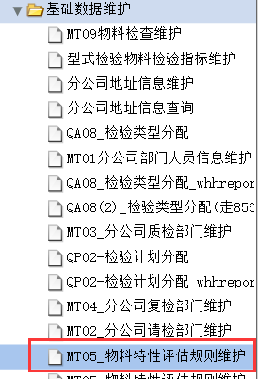
5 | 主细表数据可以导入导出，主细表最好可以同时导入
6 | 要记录修改历史，点击“修改记录”可查询
7 | 选中行项目可以批量修改字段内容

主表字段
1 | 指标代码：必填，手工输入，不可重复，保存后不可更改
2 | 报告单显示描述：必填，手工输入
3 | 指标描述：必填，手工输入
4 | 单位：非必填，下拉选择，数据源为基础数据-单位和指标单位
5 | 标准值：必填，手工输入
6 | 指标分类：必填，下拉选择，数据来源字典表
7 | 权重：非必填，手工输入，整数，<=100
8 | 检验方法：必填，下拉选择
9 | 下限：必填，手工输入
10 | 上限：必填，手工输入
11 | 小数位数：必填，手工输入，整数
12 | 输入个数：必填，手工输入，整数，默认1
13 | 零描述：非必填，手工输入
14 | 状态：必填，下拉(有效/无效)，默认有效，查询时根据查询条件带出
15 | 录入人/修改人：系统每次保存时候的用户
16 | 录入时间/修改时间：系统每次保存时间

细表字段
1 | 指标代码：必输，检查主表中是否存在，如果不存在报错“指标不存在”
2 | 下限：必填，手工输入 |  |  |  |  |  |  |  |  |  |  |  |  |  |  |  |  | 加指标属性！！！！！！！！
3 | 上限：必填，手工输入
4 | 等级：必输，下拉选择（A/B/C/D）
5 | 分值：与等级对应,A-100,B-90,C-40,D-0，默认带出
6 | 评估结果：必输，下拉选择（A/R)
7 | 状态：必填，下拉(有效/无效)，默认有效，查询时根据查询条件带出
8 | 录入人/修改人：系统每次保存时候的用户
9 | 录入时间/修改时间：系统每次保存时间

选项
1 | 检验指标：非必填，模糊查询
2 | 指标描述：非必填，模糊查询

绿色字段为定性定量不同处

检验标准、方法
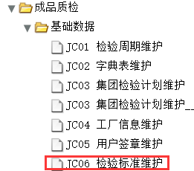
查询 | 新建 | 保存 | 有效 | 无效 | 导入 | 导出

原辅包材 | 成品 | 标准 | 方法

检验标准 | 模糊查询

多选框 | 序号 | 检验标准 | 检验标准描述 | 发布日期 | 有效执行日期 | 有效结束日期 | 物料类型 | 标准类型 | 状态 | 录入人/修改人 | 录入时间/修改时间
 | 000001 | QSJ 9004-2020 | QSJ 9004-2020 | 2020.1.1 | 2020.2.1 | 9999.12.31 | 原辅包材 | 标准 | 有效 |  |  | 修改记录
 | 000002 | GB/T10786 | GB/T10786 | 2020.1.1 | 2020.2.1 | 9999.12.31 | 全部 | 方法 | 有效 |  |  | 修改记录

 |  |  |  |  |  |  | 控制点：1.先选标准类型，方法则物料类型全部；标准则无聊聊类型原辅包材、成品
功能
1 | 新建时在表中新增行项目 |  |  |  |  |  |  | 0.65 |  | 67.5
2 | 保存时检查检验标准是否存在，如果有报错“已存在”，否则保存数据，状态默认“有效” |  |  |  |  |  |  |  |  | 39
3 | 选中行项目可以批量修改无效和有效状态 |  |  |  |  |  |  |  |  | 106.5
4 | 所有数据可以修改
5 | 界面数据可以导入导出
6 | 要记录修改历史，点击“修改记录”可查询
7 | 无论新增还是查询，标准和方法必须二选一，选标准时，原辅包次和成品必须二选一，方法不分原辅包材、成品

字段
1 | 序号：必填，自然编号（6位），新增数据自动往下编号
2 | 检验标准：必填，手工输入，不可重复
3 | 检验标准描述：必填，手工输入
4 | 有效开始日期：必填，日历选择
5 | 有效结束日期：必填，日历选择
6 | 状态：必填，下拉(有效/无效)，默认有效，查询时根据查询条件带出
7 | 录入人/修改人：系统每次保存时候的用户
8 | 录入时间/修改时间：系统每次保存时间

选项
1 | 检验标准：非必填，模糊查询

物料检验标准
查询 | 新建 | 保存 | 有效 | 无效 | 导入 | 导出 |  |  |  |  |  | 物料选择弹出框
 |  |  |  |  |  |  |  |  |  |  |  | 物料代码 | 模糊查询 | 物料名称 | 模糊查询 |  | 查询
检验方法 | 下拉选择 |  | 物料类型 | 下拉选择 |  | 物料代码 | 模糊查询 |  | 物料名称 | 模糊查询 |  | 物料类型 | 下拉选择
修改字段 | 下拉选择 | 修改内容：手工填写 | 批量修改
 |  |  |  |  |  |  |  |  |  |  |  | 物料代码 | 物料名称
多选框 | 物料代码 | 物料名称 | 物料类型 | 物料类型名称 | 检验标准 | 检验标准描述 | 状态 | 录入人/修改人 | 录入时间/修改时间 |  |  | 11111111 | 进口全脂奶粉
 | 11111111 | 进口全脂奶粉 |  |  | GB/T10786 | GB/T10786 | 有效 |  |  | 修改记录 | verp
 |  |  |  |  |  |  |  |  |  | 修改记录
 |  |  |  |  |  |  |  |  |  | 修改记录 |  |  |  |  |  | 确认 | 退出

功能 |  |  |  |  |  |  |  |  |  |  |  | 功能
1 | 新建时在表中新增行项目 |  |  |  |  |  |  |  |  |  |  | 1 | 可根据物料类型、物料代码或名称模糊查询系统中现有物料
2 | 保存时检查检验方法是否存在，如果有报错“已存在”，否则保存数据，状态默认“有效” |  |  |  |  |  |  |  |  |  |  | 2 | 选中行项目确认后带到主表中
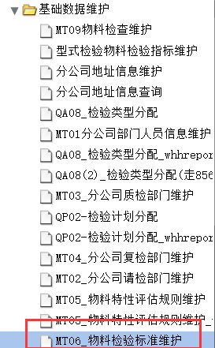
3 | 选中行项目可以批量修改无效和有效状态
4 | 所有数据可以修改 |  |  |  |  |  |  |  |  |  |  | 字段
5 | 界面数据可以导入导出 |  |  |  |  |  |  |  |  |  |  | 1 | 物料代码：根据查询条件带出
6 | 要记录修改历史，点击“修改记录”可查询 |  |  |  |  |  |  |  |  |  |  | 2 | 物料名称：根据查询条件带出
7 | 选中行项目可以批量修改字段内容
 |  |  |  |  |  |  |  |  |  |  |  | 选项
字段 |  |  |  |  |  |  |  |  |  |  |  | 1 | 物料代码：与物料名称两者必填其一，模糊查询，数据源物料主数据
1 | 物料代码：必填，跳出弹框选择 |  |  |  |  |  |  |  |  |  |  | 2 | 物料名称：与物料代码两者必填其一，模糊查询，数据源物料主数据
2 | 物料名称：根据物料代码带出 |  |  |  |  |  |  |  |  |  |  | 3 | 物料类型：必选，下拉选择，数据源为分类主数据
3 | 物料类型：必填，下拉选择，数据源为分类主数据
4 | 物料类型名称：根据物料类型带出
5 | 检验标准：必填，下拉选择，选择时可以模糊查询
6 | 检验标准描述：根据检验标准带出
7 | 状态：必填，下拉(有效/无效)，默认有效，查询时根据查询条件带出
8 | 录入人/修改人：系统每次保存时候的用户
9 | 录入时间/修改时间：系统每次保存时间

选项
1 | 检验方法：非必选，下拉选择 |  |  |  |  |  |  |  |  |  | 157.8
2 | 物料类型：必选，下拉选择，数据源为分类主数据
3 | 物料代码：非必填，模糊查询，数据源物料主数据
4 | 物料名称：非必填，模糊查询，数据源物料主数据

流转单号
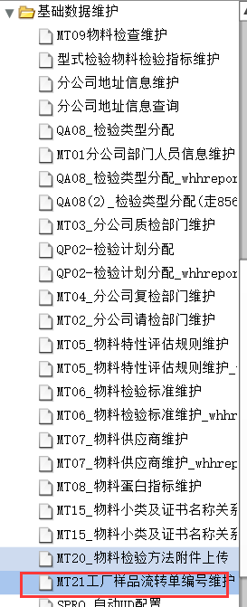
查询 | 新建 | 保存 | 有效 | 无效 | 导入 | 导出

工厂 | 下拉选择

工厂代码 | 工厂名称 | 流转单编号 | 状态 | 录入人/修改人 | 录入时间/修改时间
2000 | 杭州娃哈哈饮料有限公司 | JL-ZJ-YX-5002-008 | 有效

功能
1 | 新建时在表中新增行项目
2 | 保存时检查工厂是否存在，如果有报错“已存在”，否则保存数据，状态默认“有效”
3 | 选中行项目可以修改无效和有效状态
4 | 所有数据可以修改
5 | 界面数据可以导入导出

字段
1 | 工厂代码：必填，下拉选择，数据来源组织架构-工厂 |  |  | 工厂代码根据登录权限
2 | 工厂名称：根据工厂代码带出
3 | 流转单编号：必填，手工输入
4 | 状态：必填，下拉(有效/无效)，默认有效，查询时根据查询条件带出
5 | 录入人/修改人：系统每次保存时候的用户
6 | 录入时间/修改时间：系统每次保存时间

选项
1 | 工厂：非必选，下拉选择

蛋白含量
查询 | 新建 | 保存 | 有效 | 无效 | 导入 | 导出 |  |  | 物料选择弹出框
 |  |  |  |  |  |  |  |  | 物料代码 | 模糊查询 | 物料名称 | 模糊查询 |  | 查询
物料代码 | 模糊查询 |  | 物料名称 | 模糊查询 |  |  |  |  | 物料类型 | 下拉选择

多选框 | 物料代码 | 物料名称 | 指标代码 | 指标描述 | 指标类型 | 状态 | 录入人/修改人 | 录入时间/修改时间 | 物料代码 | 物料名称
 | 11111111 | 进口全脂奶粉 | QN000301 | 蛋白质 | 蛋白 | 有效
 | 11111111 | 进口全脂奶粉 | QN000026 | 水分 | 水分 | 有效

 |  |  |  |  |  |  |  |  |  |  |  |  | 确认 | 退出
 |  |  |  |  | 决策的时候计算蛋白和水分，部分指标才有
功能 |  |  |  |  |  |  |  |  | 功能
1 | 新建时在表中新增行项目 |  |  |  |  |  |  |  | 1 | 可根据物料代码或名称模糊查询系统中现有物料
2 | 保存时检查物料和指标对应关系是否存在，如果有报错“已存在”，否则保存数据，状态默认“有效” |  |  |  |  |  |  |  | 2 | 选中行项目确认后带到主表中
3 | 选中行项目可以批量修改无效和有效状态
4 | 所有数据可以修改 |  |  |  |  |  |  |  | 字段
5 | 界面数据可以导入导出 |  |  |  |  |  |  |  | 1 | 物料代码：根据查询条件带出
 |  |  |  |  |  |  |  |  | 2 | 物料名称：根据查询条件带出
字段
1 | 物料代码：必填，跳出弹框选择 |  |  |  |  |  |  |  | 选项
2 | 物料名称：根据物料代码带出 |  |  |  |  |  |  |  | 1 | 物料代码：与物料名称两者必填其一，模糊查询，数据源物料主数据
3 | 指标代码：必填，跳出弹框选择 |  |  |  |  |  |  |  | 2 | 物料名称：与物料代码两者必填其一，模糊查询，数据源物料主数据
4 | 指标描述：根据指标代码带出 |  |  |  |  |  |  |  | 3 | 物料类型：必选，下拉选择，数据源为分类主数据
5 | 指标类型：必填，下拉选择（蛋白/水分）
6 | 状态：必填，下拉(有效/无效)，默认有效，查询时根据查询条件带出
7 | 录入人/修改人：系统每次保存时候的用户 |  |  |  |  |  |  |  | 指标选择弹出框
8 | 录入时间/修改时间：系统每次保存时间 |  |  |  |  |  |  |  | 指标代码 | 模糊查询 | 指标名称 | 模糊查询 |  | 查询

选项 |  |  |  |  |  |  |  |  | 指标代码 | 指标名称
1 | 物料代码：非必填，模糊查询，数据源物料主数据
2 | 物料名称：非必填，模糊查询，数据源物料主数据
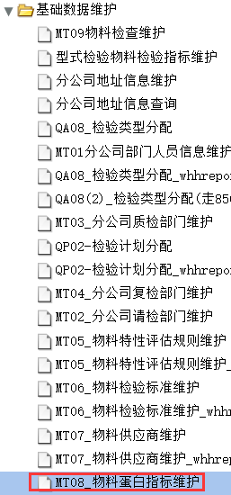
 |  |  |  |  |  |  |  |  |  |  |  |  | 确认 | 退出

 |  |  |  |  |  |  |  |  | 功能
 |  |  |  |  |  |  |  |  | 1 | 可根据指标代码或名称模糊查询系统中现有指标
 |  |  |  |  |  |  |  |  | 2 | 选中行项目确认后带到主表中

 |  |  |  |  |  |  |  |  | 字段
 |  |  |  |  |  |  |  |  | 1 | 指标代码：根据查询条件带出
 |  |  |  |  |  |  |  |  | 2 | 指标名称：根据查询条件带出

 |  |  |  |  |  |  |  |  | 选项
 |  |  |  |  |  |  |  |  | 1 | 指标代码：与指标名称两者必填其一，模糊查询
 |  |  |  |  |  |  |  |  | 2 | 指标名称：与指标代码两者必填其一，模糊查询

指标组用户
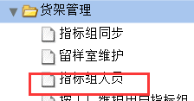
查询 | 新建 | 保存 | 有效 | 无效 | 导入 | 导出

指标分类 | 下拉选择 |  | 工号 | 模糊查询

多选框 | 工号 | 姓名 | 指标分类代码 | 指标分类 | 状态 | 录入人/修改人 | 录入时间/修改时间
 | 13051 | 张夏沁 | 指标分类代码 | 微生物分析 | 有效

功能
1 | 点查询的时候查出数据，指标分类可以不选查询
2 | 新建时在表中新增行项目
3 | 保存时检查工号、指标分类的对应关系是否存在，如果有报错“已存在”，否则保存数据，状态默认“有效”
4 | 选中行项目可以批量修改无效和有效状态
5 | 所有数据可以修改
6 | 界面数据可以导入导出
7 | 所有下拉可模糊查询
8 | 指标分类下拉数据来源为字典表

字段
1 | 工号：必填，手工填写
2 | 姓名：根据工号带出
3 | 指标分类：必填，下拉选择，数据源为字典表
4 | 指标分类描述：根据指标分类代码带出
5 | 状态：必填，下拉(有效/无效)，默认有效，查询时根据查询条件带出
6 | 录入人/修改人：系统每次保存时候的用户
7 | 录入时间/修改时间：系统每次保存时间

选项
1 | 指标分类：非必填，下拉选择，数据源为字典表
2 | 工号：非必填，手工输入，模糊查询

成品小类检验标准
查询 | 新建 | 保存 | 有效 | 无效 | 导入 | 导出

检验方法 | 下拉选择 |  | 物料代码 | 模糊查询 |  | 物料名称 | 模糊查询
修改字段 | 下拉选择 | 修改内容：手工填写 | 批量修改

多选框 | 成品小类 | 成品小类名称 | 检验标准 | 检验标准描述 | 打印序号 | 状态 | 录入人/修改人 | 录入时间/修改时间
 | XXXX | 娃哈哈柠檬酸奶 | GB/T10786 | GB/T10786 | 1 | 有效 |  |  | 修改记录
 | XXXX | 娃哈哈柠檬酸奶 | QSJ 9004-2020 | QSJ 9004-2020 | 2 | 有效 |  |  | 修改记录
 |  |  |  |  |  |  |  |  | 修改记录

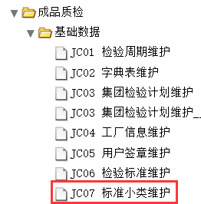
功能
1 | 新建时在表中新增行项目
2 | 保存时检查检验方法是否存在，如果有报错“已存在”，否则保存数据，状态默认“有效”
3 | 选中行项目可以批量修改无效和有效状态
4 | 所有数据可以修改
5 | 界面数据可以导入导出
6 | 要记录修改历史，点击“修改记录”可查询
7 | 选中行项目可以批量修改字段内容

字段
1 | 成品小类：必填，下拉选择，数据源分类主数据
2 | 成品小类名称：根据成品小类带出
3 | 检验标准：必填，下拉选择，选择时可以模糊查询
4 | 检验标准描述：根据检验标准带出
5 | 打印序号：必填，手工输入，整数
6 | 状态：必填，下拉(有效/无效)，默认有效，查询时根据查询条件带出
7 | 录入人/修改人：系统每次保存时候的用户
8 | 录入时间/修改时间：系统每次保存时间

选项
1 | 检验方法：非必选，下拉选择
2 | 物料代码：非必填，模糊查询，数据源物料主数据
3 | 物料名称：非必填，模糊查询，数据源物料主数据

用户签章
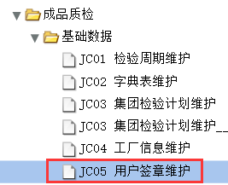
查询 | 新建 | 保存 | 上传 | 下载

主表
工号 | 姓名 | 用户签章
13051 | 张夏沁 | XXXX.jpg

细表

功能与原界面一样，只有维护过用户权限的才能在这里上传签章
新系统维护时原文件能否下载

工厂签章
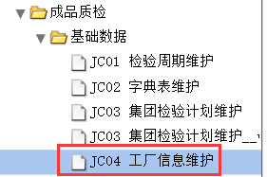
查询 | 新建 | 保存 | 上传 | 下载

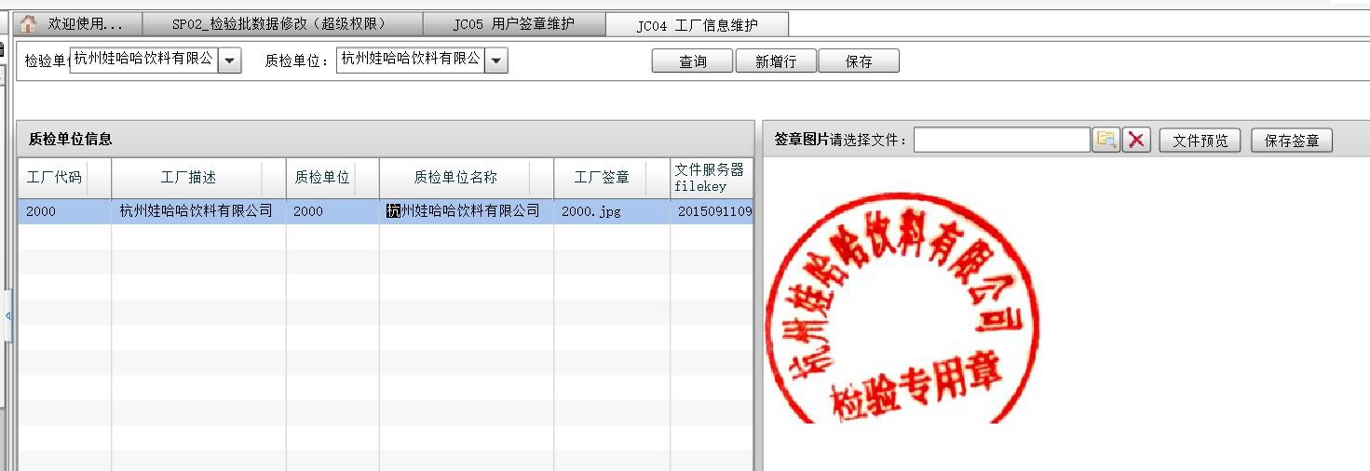
检验单位 | 下拉选择

主表
检验单位 | 检验单位名称 | 工厂签章
2000 | 杭州娃哈哈饮料有限公司 | XXXX.jpg

细表


功能与原界面一样
新系统维护时原文件能否下载

成品小类打印名称
查询 | 新建 | 保存 | 删除 | 导入 | 导出

物料小类 | 下拉选择

物料小类 | 物料小类名称 | 报告单打印名称 | 录入人/修改人 | 录入时间/修改时间
XXXX | 娃哈哈柠檬酸奶饮品 | 娃哈哈营养快线酸奶饮品（柠檬味）

功能
1 | 新建时在表中新增行项目
2 | 保存时检查物料小类是否存在，如果有报错“已存在”，否则保存数据，状态默认“有效” |  |  |  | 这个不需要，存在一对多
3 | 选中行项目可以删除
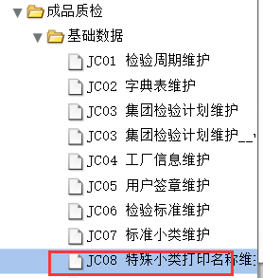
4 | 所有数据可以修改
5 | 界面数据可以导入导出

字段
1 | 物料小类：必填，下拉选择，数据源为分类主数据
2 | 物料小类名称：根据物料小类带出
3 | 报告单打印名称：非必填，手工输入
4 | 录入人/修改人：系统每次保存时候的用户
5 | 录入时间/修改时间：系统每次保存时间

选项
1 | 物料小类：非必选，下拉选择

分公司审核复检人员
查询 | 新建 | 保存 | 有效 | 无效 | 导入 | 导出

请检工厂 | 下拉选择

多选框 | 请检工厂 | 请检工厂名称 | 审核人 | 审核人姓名 | 复核人 | 复核人姓名 | 检验人 | 检验人姓名 | 结果录入人 | 结果录入人姓名 | 状态 | 录入人/修改人 | 录入时间/修改时间
 | 2000 | 杭州娃哈哈饮料有限公司 | 13051 | 张夏沁 | 14416 | 柴佳丽 | 10088 | 陈婷 | 2718 | 戴绚丽

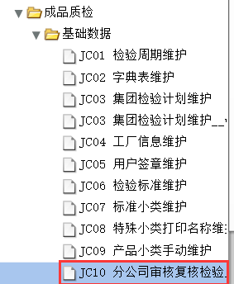
功能
1 | 新建时在表中新增行项目
2 | 保存时状态默认为有效
3 | 选中行项目可以批量修改无效和有效状态
4 | 所有数据可以修改
5 | 界面数据可以导入导出

字段
1 | 请检工厂：必填，下拉选择，数据源为组织结构-工厂
2 | 请检工厂名称：根据请检工厂带出
3 | 审核人：必填，手工输入
4 | 审核人姓名：根据审核人工号带出
5 | 复合人：必填，手工输入
6 | 复合人姓名：根据复合人工号带出
7 | 检验人：必填，手工输入
8 | 检验人姓名：根据检验人工号带出
9 | 结果录入人：必填，手工输入
10 | 结果录入人姓名：根据结果录入人工号带出
11 | 状态：必填，下拉(有效/无效)，默认有效，查询时根据查询条件带出
12 | 录入人/修改人：系统每次保存时候的用户
13 | 录入时间/修改时间：系统每次保存时间

选项
1 | 请检工厂：非必填，下拉选择，数据源为组织结构-工厂

Sheet1
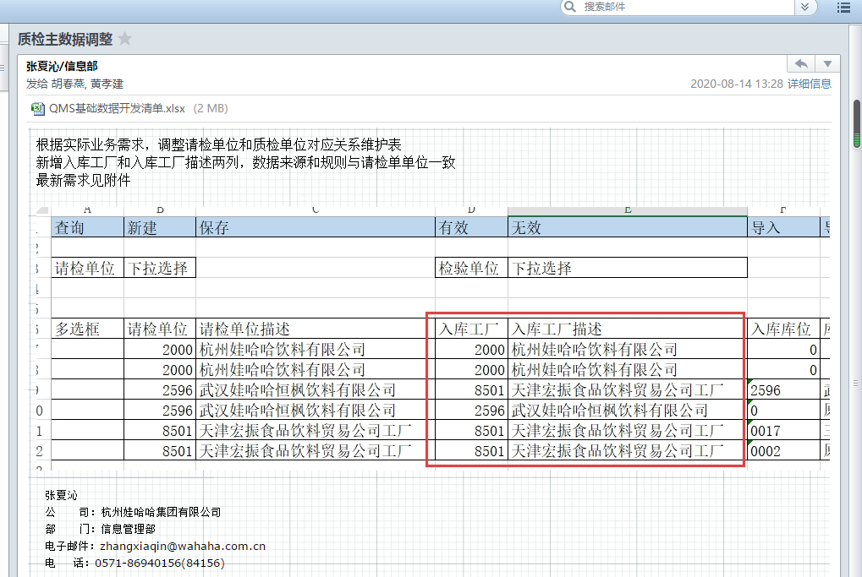
有空处理变更需求 见 2020-08-14 邮件

